Servicios de alimentación
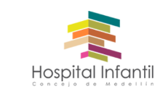
Plan Anual de Adquisiciones

Objeto | valor | código | mes de compra
SERVICIO DE ALIMENTACION - PROCESO CONTRATACION | $ 900,000,000.00 | 85151601 | 2022-01-01

